półki
symbol:

 | KUWETA 1

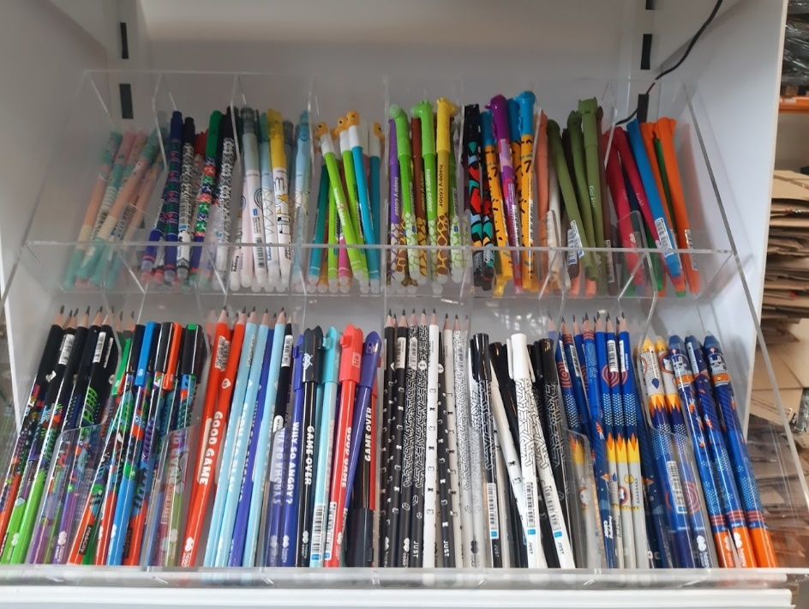
 | 1 | 2 | 3 | 4 | 5 | 6 | 7 | 8
 | ELEPHANT | FAT CATS | CATS | HAPPY CATS | KACZKI | ZYRAFY | SPACE | STYLE
 | OŁÓWEK ME&CITY | DŁUGOPIS ME&CITY | OŁÓWEK GAMES | DŁUGOPIS GAMES | OŁÓWEK JUST | DŁUGOPIS JUST | OŁÓWEK SPACE | OŁÓWEK STYLE

 | KUWETA 2

 | 1 | 2 | 3 | 4 | 5 | 6 | 7 | 8
 | USZAKI | USZAKI WILD | USZAKI PASTEL | AFRYKANKI | RYBKI | BUZKI LOL | COOL GANG | STORY
 | USZAKI | USZAKI WILD | USZAKI PASTEL | AFRYKANKI | RYBKI | PIXI | DŁUGOPIS TRENDY | OŁÓWEK TRENDY

 | PÓŁKI

 | HA 4130 01PA-P20 |  | Display - Zakreślacze mini, Feelingi, 20 szt. WP6 , Happy Color
 | HA 4120 01C1 D36-16 |  | Display Cool Gang - 36 długopisów wymazywalnych, 16 zestawów skuwek, Happy Color
 | HA 4120 01MO-3 KP40 |  | Długopis usuwalny MODI, 0.5mm, niebieski, 40 szt. w displayu Happy Color
 | HA 4120 02PB-KP36 |  | Długopis usuwalny/wymazywalny Pastel Bears, 0.5mm, niebieski, 36 szt. w opak. Happy Color

